字段详情
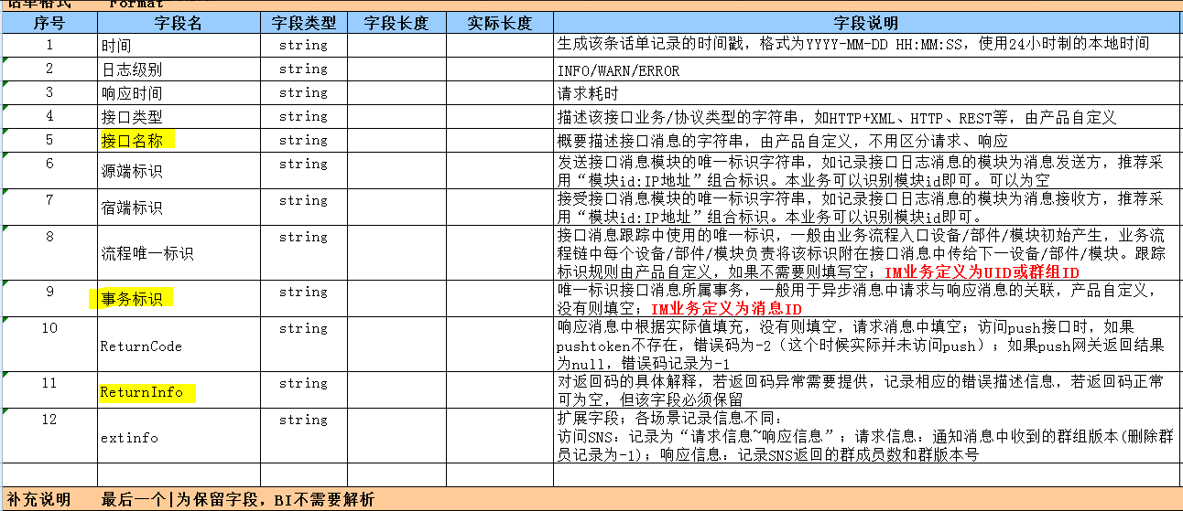
序号 （请按照推送数据的文档中字段的顺序填写） | 字段 | ODS字段名 （云大数据平台人员填写） | 字段说明 | 字段类型 | 字段是否可为空 | 数据来源 | 产生场景 | 取值范围 | 取值样例 | 何时具备（版本） | 当前用途
1 | TimeStamp |  | 时间 | string | 否 | 系统通知portal | 生成该条话单记录的时间 |  | 2016-11-17 15:01:49,208 | 2016.4.30 (2.2.1.300)
2 | LogLevel |  | 日志级别 | string | 否 | 系统通知portal | 日志级别 | info/warn | info | 2016.4.30 (2.2.1.300)
3 | ResTime |  | 响应时间 | string | 否 | 系统通知portal | 接口响应时间，单位为毫秒 |  | 260086000000729000 | 2016.4.30 (2.2.1.300) | 按接口统计平均响应时长
4 | type |  | 接口类型 | string | 否 | IMP |  | HTTP | HTTP | 2016.4.30 (2.2.1.300) | 根据活动名称统计消息到达率
5 | name |  | 接口名称 | string | 否 | IMP | 接口名称 |  | serviceTokenAuth | 2016.4.30 (2.2.1.300) | 根据接口名称统计接口调用次数
 | src |  | 源端标识 | string | 否 | IMP | 接口调用方IP |  |  | 2016.4.30 (2.2.1.300)
 | dest |  | 宿端标识 | string | 否 | IMP | 接口提供方IP |  |  | 2016.4.30 (2.2.1.300)
 | traceId |  | 流程唯一标识 | string | 是 | IMP | 全流程跟踪id |  |  | 2016.4.30 (2.2.1.300)
 | transId |  | 事务标识 | string | 是 | IMP | 事务ID |  |  | 2016.4.30 (2.2.1.300)
 | ReturnCode |  | 返回码 | string | 是 | IMP | 返回码 |  |  | 2016.4.30 (2.2.1.300) | 根据错误码和接口名称统计成功率
 | ReturnInfo |  | 错误描述 | string | 是 | IMP | 错误描述信息 |  |  | 2016.4.30 (2.2.1.300)
 | extinfo |  | 附加信息 | string | 是 | IMP | 附加信息 |  |  | 2016.4.30 (2.2.1.300)

